상품제안서
포근한 프리미엄 선물세트D | 상품코드: F29352

 |  |  |  |  |  |  | 02-412-0044 | www.easy1.co.kr
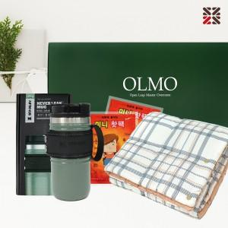

【상세/제작정보】

【인쇄/포장옵션】 | / 종이케이스

【공급단가】 | 수량 | 30~ | 50~ | 100~ | 300~ | 500~
*VAT별도 | 단가 | 40,000원 | 39,360원 | 38,400원 | 37,440원 | 36,800원

【상품 URL】 | https://dev.easy1.co.kr:443/src/goods_detail.php?gdno=29352

